Sváření
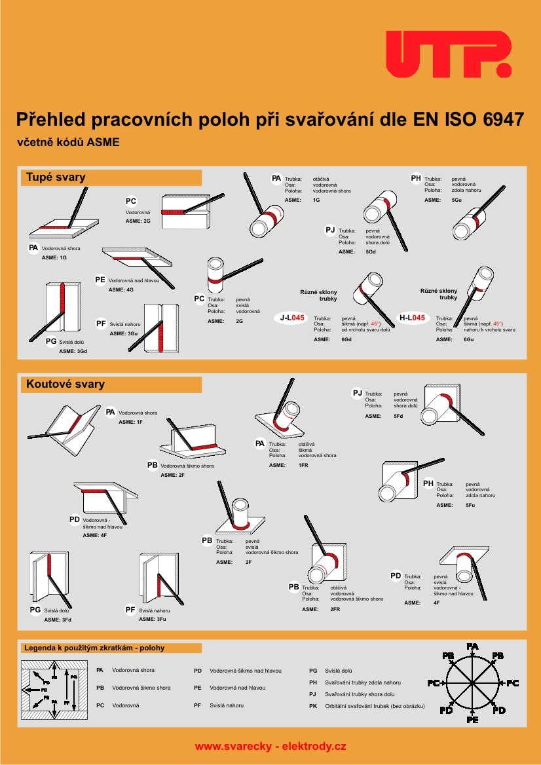
MIG/MAG (CO2) - ruční, volně

Typ sváru | Poloha | Rozměr sváru | Délka sváru (mm) | Čas sváření (min)

Koutový svár | K.S. Svařovací poloha PA | 2 | VYPLŇ! | #VALUE!

